상품제안서
휴대용 방수 아쿠아 드라이백 | 상품코드: S37620

 |  |  |  |  |  |  | 02-713-8555 | www.synergygift.co.kr
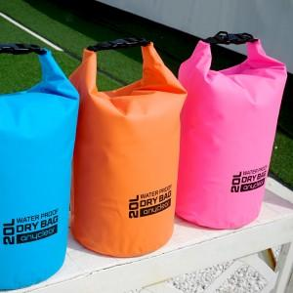

【상세/제작정보】

【인쇄/포장옵션】 | 실크 / 포장불가능

【공급단가】 | 수량 | 50~ | 100~ | 500~ | 1,000~ | 2,000~
*VAT별도 | 드라이백 10L | 6,500원 | 6,400원 | 6,250원 | 6,000원 | 5,750원
 | 드라이백 20L | 8,860원 | 8,720원 | 8,520원 | 8,180원 | 7,840원

【상품 URL】 | https://www.synergygift.co.kr:443/src/goods_detail.php?gdno=37620

